Dashboard
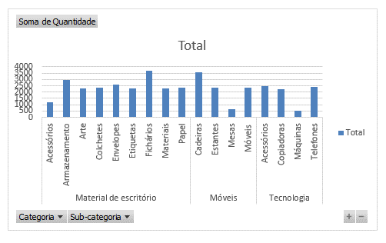
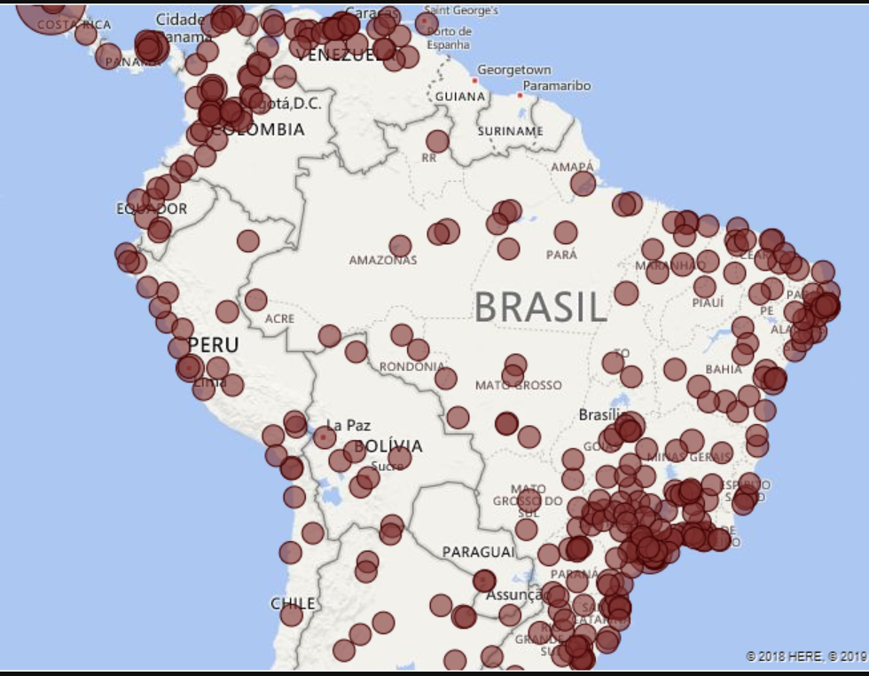
Vendas por Segmento
Filtros
Meses
Segmento
Categoria

Segmento | Categoria | Fat. Real | Fat. Plano | Dif ($) | Var. (%)
Grande Empresa | Material escritório | 1000000 | 1200000 | -200000 |  |  | Grande Empresa | 30
Grande Empresa | Móvel |  |  |  |  |  | Pequenas e Medias Empresas | 50
Grande Empresa | Tecn |  |  |  |  |  | Varejo | 20
Pequenas e Medias Empresas | Material escritório
Pequenas e Medias Empresas | Móvel
Pequenas e Medias Empresas | Tecn
Varejo | Material escritório
Varejo | Móvel
Varejo | Tecn

Mapa de vendas por cidade |  |  |  |  |  | Vendas por Categoria e Sub-Categoria

